fotovoltáica PARTE 1
PÁRAMETROS DE LOS PANELES FOTOVOLTÁICOS - PARTE 1

 | 1. PARÁMETROS DE PANELES FOTOVOLTÁICOS
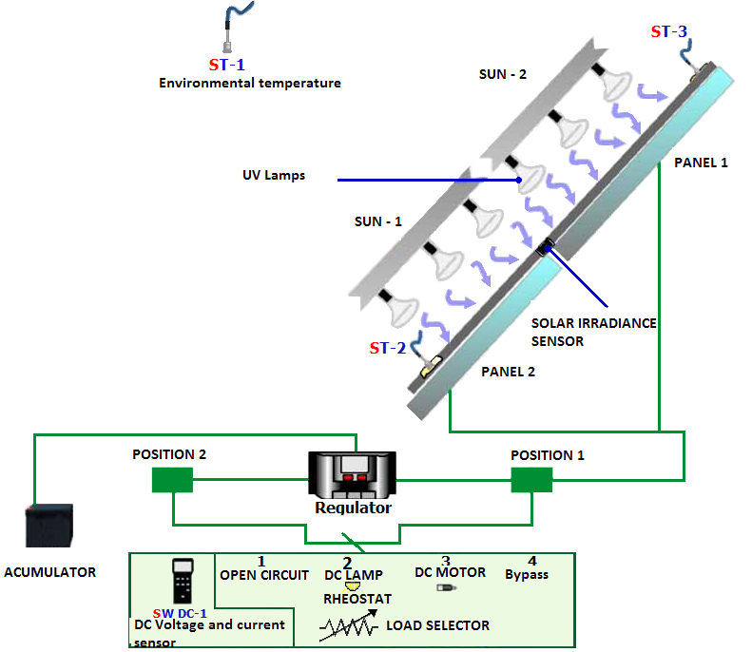
 | TIPO | A-66P
 | Parámetros eléctricos (0,8 kW/m2, temperatura ambiente 20°C, velocidad del viento 1 m/s)
 | Potencia (W en ensayo ± 8%) |  |  |  | 66 | W
 | Número de células en serio |  |  |  | 36
 | Corriente en el punto de máxima potencia (Imp) |  |  |  | 3.7 | A
 | Voltaje en el `punto de máxima potencia (Vmp) |  |  |  | 17.8 | V
 | Voltaje a cirucito abierto (Voc) |  |  |  | 22.25 | V
 | Corriente a cortocircuito (Isc) |  |  |  | 4.05 | A
 | Coeficiente de temperatura de Isc (α) |  |  |  | 1.15 | mA/˚C
 | Coeficiente de temperatura de Voc (β) |  |  |  | -76.32 | mV/˚C
 | Voltaje máximo del sistema |  |  |  | 700 | V
 | Parámetros físicos
 | Dimensiones (altura × anchura × grosor) |  |  |  | 778×659×35 | mm
 | Superficie |  |  |  | 0.51 | m2
 | Peso |  |  |  | 6.2 | kg
 |  |  |  |  |  |  | Fuente: material Edibon

 | 2. RELACIÓN ENTRE IRRADIANCIA SOLAR Y POTENCIA GENERADA POR PANELES FOTOVOLTAICOS

 | Resistencia del dispositivo receptor |  |  | R = | 50% | Formula
 | SUN-2 | PANEL-1
 |  | I | V | E | P
max
 |  | [A] | [V] | [W/m2] | [W]
 |  |  |  |  | 0
 |  |  |  |  | 0
 |  |  |  |  | 0
 |  |  |  |  | 0
min
 |  |  |  |  | 0
 |  |  |  |  | 0
P (E)
V (E)
 | Panel 1
I (E)
 | Panel 1

 | 3. CONCLUSIONES

 | 3.1.Describe la relación entre la potencia generada y la irradiancia solar.

 | 3.2. Describe la relación entre el voltaje generada, la corriente y la irradiación solar.

fotovoltáica PARTE 2
PARÁMETROS DE LOS PANELES FOTOVOLTÁICOS - PARTE 2

 | 1. PARÁMETROS DE PANELES FOTOVOLTÁICOS

 | TIPO | A-66P
 | Parámetros eléctricos (0,8 kW/m2, temperatura ambiente 20°C, velocidad del viento 1 m/s)
 | Potencia (W en ensayo ± 8%) |  |  |  | 66 | W
 | Número de células en serio |  |  |  | 36
 | Corriente en el punto de máxima potencia (Imp) |  |  |  | 3.7 | A
 | Voltaje en el `punto de máxima potencia (Vmp) |  |  |  | 17.8 | V
 | Voltaje a cirucito abierto (Voc) |  |  |  | 22.25 | V
 | Corriente a cortocircuito (Isc) |  |  |  | 4.05 | A
 | Coeficiente de temperatura de Isc (α) |  |  |  | 1.15 | mA/˚C
 | Coeficiente de temperatura de Voc (β) |  |  |  | -76.32 | mV/˚C
 | Voltaje máximo del sistema |  |  |  | 700 | V
 | Parámetros físicos
 | Dimensiones (altura × anchura × grosor) |  |  |  | 778×659×35 | mm
 | Superficie |  |  |  | 0.51 | m2
 | Peso |  |  |  | 6.2 | kg
 |  |  |  |  |  |  | Fuente: material Edibon

 | 2. DETERMINACIÓN DE LAS CURVAS I-V AND P-V, FACTOR DE FORMA FF, POTENCIA Y EFICIENCIA

 | R | PANEL-1 (SUN-1 + SUN-2) |  |  |  |  | Formula | 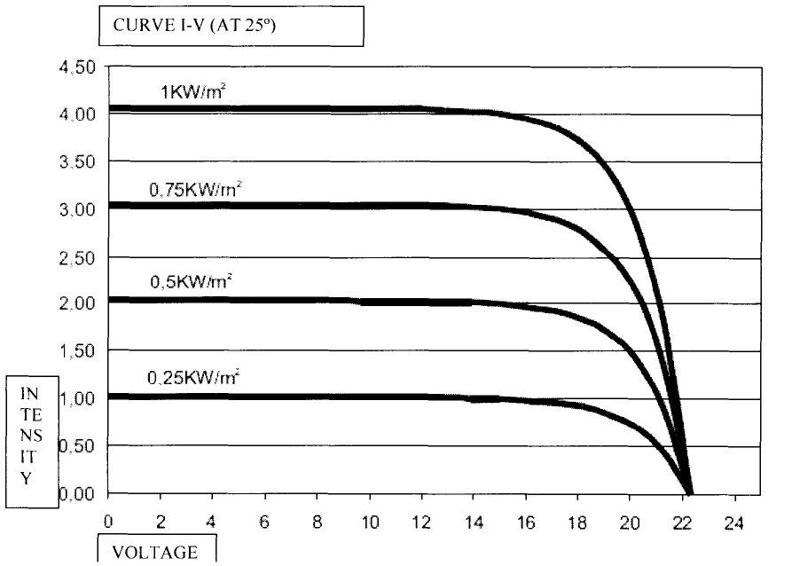
 |  | I | V | E | P | η
 | [%] | [A] | [V] | [W/m2] | [W] | [%]
 | Voc [V] |  |  |  | 0.00 | #DIV/0!
 | max |  |  |  | 0.00 | #DIV/0!
 | 90 |  |  |  | 0.00 | #DIV/0!
 | 80 |  |  |  | 0.00 | #DIV/0!
 | 70 |  |  |  | 0.00 | #DIV/0!
 | 60 |  |  |  | 0.00 | #DIV/0!
 | 50 |  |  |  | 0.00 | #DIV/0!
 | 40 |  |  |  | 0.00 | #DIV/0!
 | 30 |  |  |  | 0.00 | #DIV/0!
 | 20 |  |  |  | 0.00 | #DIV/0!
 | 10 |  |  |  | 0.00 | #DIV/0!
 | 0 |  |  |  | 0.00 | #DIV/0!
 | Isc [A] | 0.00 | 0.0 | 0.0 | 0.00 | #DIV/0!
 | Tpanel [°C]
 | Tambient [°C] |  |  |  |  |  |  | Fig. Curvas I-V para los paneles usados durante el ejercicio
Curva I - V
 | Panel 1
Curva P - V
 |  |  |  |  |  |  |  |  | Fuete: material Edibon

 | 3. TAREA

 | 3.1. Encuentra la potencia máxima generada durante el ejercicio.

 | 3.2. Calcula la potencia nominal máxima generada por los paneles para los valores de Imp y Vmp (fórmula 2)

 | 3.3. Encuentra la máxima eficiencia de paneles fotovoltaicos encontrada durante el ejercicio.

 | 3.4. Calcula la eficiencia nominal máxima de los paneles fotovoltaicos (fórmula 4) - E = 800 W / m2

 | 3.5. Calcula el factor de forma FF para la potencia máxima obtenida durante el ejercicio; use los valores Isc y Voc determinados durante el ejercicio (fórmula 5)

 | 3.6. Calcula el factor de llenado FF para la potencia nominal máxima

 | 4. CONCLUSIONS

 | 4.1. Compare la curva experimental I - V para el panel 1 con la curva I-V, dada por el fabricante de los paneles (especialmente los valores de forma, Isc y Voc)

 | 4.2. Explique la causa de las diferencias entre las curvas I-V.

 | 4.3. Compare la eficiencia del panel con el valor nominal.

 | 4.4. Compare el factor de forma FF con el valor nominal

 | 4.5. Explique todas las diferencias

fotovoltáica PARTE 3
PÁRAMETROS DE PANELES FOTOVOLTÁICOS - PARTE 3

 | 1. PARÁMETROS DE PANELES FOTOVOLTÁICOS

 | TIPO | A-66P
 | Parámetros eléctricos (0,8 kW/m2, temperatura ambiente 20°C, velocidad del viento 1 m/s)
 | Potencia (W en ensayo ± 8%) |  |  |  | 66 | W
 | Número de células en serio |  |  |  | 36
 | Corriente en el punto de máxima potencia (Imp) |  |  |  | 3.7 | A
 | Voltaje en el `punto de máxima potencia (Vmp) |  |  |  | 17.8 | V
 | Voltaje a cirucito abierto (Voc) |  |  |  | 22.25 | V
 | Corriente a cortocircuito (Isc) |  |  |  | 4.05 | A
 | Coeficiente de temperatura de Isc (α) |  |  |  | 1.15 | mA/˚C
 | Coeficiente de temperatura de Voc (β) |  |  |  | -76.32 | mV/˚C
 | Voltaje máximo del sistema |  |  |  | 700 | V
 | Parámetros físicos
 | Dimensiones (altura × anchura × grosor) |  |  |  | 778×659×35 | mm
 | Superficie |  |  |  | 0.51 | m2
 | Peso |  |  |  | 6.2 | kg
 |  |  |  |  |  |  | Fuente: material Edibon

 | 2. PANELES CONECTADOS EN SERIE Y PARALELO

 | R | PANEL 1 (SUN-1 + SUN-2) |  |  |  | SERIE (SUN-1 + SUN-2) |  |  |  | PARALELO (SUN-1 + SUN-2)
 |  | I | V | E | P | I | V | E | P | I | V | E | P
 | [%] | [A] | [V] | [W/m2] | [W] | [A] | [V] | [W/m2] | [W] | [A] | [V] | [W/m2] | [W]
 | Voc [V] |  |  |  | 0.00 |  |  |  | 0.00 |  |  |  | 0.00
 | max |  |  |  | 0.00 |  |  |  | 0.00 |  |  |  | 0.00
 | 90 |  |  |  | 0.00 |  |  |  | 0.00 |  |  |  | 0.00
 | 80 |  |  |  | 0.00 |  |  |  | 0.00 |  |  |  | 0.00
 | 70 |  |  |  | 0.00 |  |  |  | 0.00 |  |  |  | 0.00
 | 60 |  |  |  | 0.00 |  |  |  | 0.00 |  |  |  | 0.00
 | 50 |  |  |  | 0.00 |  |  |  | 0.00 |  |  |  | 0.00
 | 40 |  |  |  | 0.00 |  |  |  | 0.00 |  |  |  | 0.00
 | 30 |  |  |  | 0.00 |  |  |  | 0.00 |  |  |  | 0.00
 | 20 |  |  |  | 0.00 |  |  |  | 0.00 |  |  |  | 0.00
 | 10 |  |  |  | 0.00 |  |  |  | 0.00 |  |  |  | 0.00
 | 0 |  |  |  | 0.00 |  |  |  | 0.00 |  |  |  | 0.00
 | Isc [A] | 0.00 | 0.0 | 0.0 | 0.00 | 0.00 | 0.0 | 0.0 | 0.00 | 0.00 | 0.0 | 0.0 | 0.00
 | T [°C]

Curva I - V
 | SERIE | PARALELO | PANEL AISLADO
0.0 | 0.00 | 0.00 | 0.00
Curva P - V

 | 3. CONCLUSIONES
 | 3.1. Describa las diferencias entre la curva I-V para un solo panel y para los paneles conectados en serie / paralelo (valores de Isc Y Voc, potencia generada máxima)

 | 3.2. Describa qué sucede con la corriente y el voltaje generados cuando los paneles están conectados en serie y en paralelo

